ЛИСТ 1
Температура (x) | Расход(y) | y*x | x^2 | Тренд |  | Температура (x) | Расход(y) | y*x | x^3 | Тренд
0 | 2.7 | 0 | 0 | 3.0024725275 |  | 5.4 | 8.1 | 43.74 | 29.16 | 1.4620260989
-1 | 2.3 | -2.3 | 1 | 3.2877403846 |  | 5.6 | 8.9 | 49.84 | 31.36 | 1.4049725275
-1 | 3.1 | -3.1 | 1 | 3.2877403846 |  | 7.2 | 11.3 | 81.36 | 51.84 | 0.94854395604
-2 | 3.6 | -7.2 | 4 | 3.5730082418 |  | 9.2 | 14.8 | 136.16 | 84.64 | 0.37800824176
-3 | 3.8 | -11.4 | 9 | 3.8582760989 |  | 10.6 | 17.4 | 184.44 | 112.36 | -0.021366758242
-3 | 4.5 | -13.5 | 9 | 3.8582760989 |  | 12 | 19.5 | 234 | 144 | -0.42074175824
-5 | 5.4 | -27 | 25 | 4.4288118132 |  | 15.8 | 26.2 | 413.96 | 249.64 | -1.5047596154
-8 | 6.2 | -49.6 | 64 | 5.2846153846 |  | 20.4 | 34.6 | 705.84 | 416.16 | -2.8169917582
-11 | 6.3 | -69.3 | 121 | 6.140418956 |  | 23.6 | 40.9 | 965.24 | 556.96 | -3.7298489011
-13 | 8.1 | -105.3 | 169 | 6.7109546703 |  | 29.2 | 50.3 | 1468.76 | 852.64 | -5.3273489011
-16 | 2.9 | -46.4 | 256 | 7.5667582418 |  | 21.8 | 40.7 | 887.26 | 475.24 | -3.2163667582
-19 | 9.8 | -186.2 | 361 | 8.4225618132 |  | 38.6 | 67.4 | 2601.64 | 1489.96 | -8.0088667582
-22 | 10 | -220 | 484 | 9.2783653846 |  | 42 | 74 | 3108 | 1764 | -8.9787774725

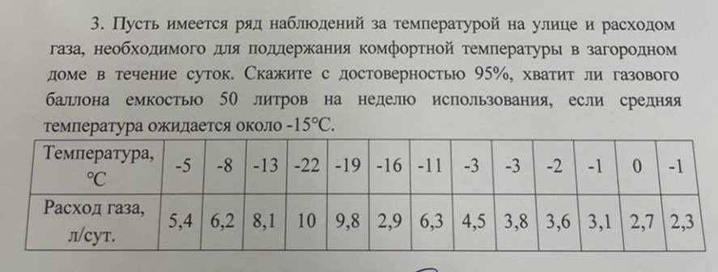
Ср х | Ср y | Ср y*x | Ср x^2
-8 | 5.2846153846 | -57.023076923 | 115.69230769

a | -0.28526785714
b | 3.0024725275

Температура (x) | Расход(y) | y*x | x^2 | Тренд |  |  | Отклон | Оклон^2 |  |  | "- сигма | "+ сигма | "-2 сигма | "+2 сигма | "-3 сигма | "+3 сигма
0 | 2.7 | 0 | 0 | 2.8992256637 |  |  | -0.19922566372 | 0.039690865083 |  |  | 2.3874267332 | 3.4110245942 | 1.8756278027 | 3.9228235248 | 1.3638288722 | 4.4346224553
-1 | 2.3 | -2.3 | 1 | 3.2516039823 |  |  | -0.9516039823 | 0.90555013913 |  |  | 2.7398050518 | 3.7634029128 | 2.2280061213 | 4.2752018433 | 1.7162071907 | 4.7870007739
-1 | 3.1 | -3.1 | 1 | 3.2516039823 |  |  | -0.1516039823 | 0.022983767449 |  |  | 2.7398050518 | 3.7634029128 | 2.2280061213 | 4.2752018433 | 1.7162071907 | 4.7870007739
-2 | 3.6 | -7.2 | 4 | 3.6039823009 |  |  | -0.003982300885 | 1.5858720338E-05 |  |  | 3.0921833704 | 4.1157812314 | 2.5803844398 | 4.6275801619 | 2.0685855093 | 5.1393790924
-3 | 3.8 | -11.4 | 9 | 3.9563606195 |  |  | -0.15636061947 | 0.024448643321 |  |  | 3.444561689 | 4.46815955 | 2.9327627584 | 4.9799584805 | 2.4209638279 | 5.491757411
-3 | 4.5 | -13.5 | 9 | 3.9563606195 |  |  | 0.54363938053 | 0.29554377606 |  |  | 3.444561689 | 4.46815955 | 2.9327627584 | 4.9799584805 | 2.4209638279 | 5.491757411
-5 | 5.4 | -27 | 25 | 4.6611172566 |  |  | 0.73888274336 | 0.54594770844 |  |  | 4.1493183261 | 5.1729161872 | 3.6375193956 | 5.6847151177 | 3.1257204651 | 6.1965140482
-8 | 6.2 | -49.6 | 64 | 5.7182522124 |  |  | 0.48174778761 | 0.23208093087 |  |  | 5.2064532819 | 6.2300511429 | 4.6946543514 | 6.7418500734 | 4.1828554208 | 7.2536490039
-11 | 6.3 | -69.3 | 121 | 6.7753871681 |  |  | -0.47538716814 | 0.22599295963 |  |  | 6.2635882376 | 7.2871860987 | 5.7517893071 | 7.7989850292 | 5.2399903766 | 8.3107839597
-13 | 8.1 | -105.3 | 169 | 7.4801438053 |  |  | 0.61985619469 | 0.3842217021 |  |  | 6.9683448748 | 7.9919427358 | 6.4565459443 | 8.5037416663 | 5.9447470138 | 9.0155405969
-19 | 9.8 | -186.2 | 361 | 9.5944137168 |  |  | 0.20558628319 | 0.042265719834 |  |  | 9.0826147863 | 10.106212647 | 8.5708158558 | 10.618011578 | 8.0590169253 | 11.129810508
-22 | 10 | -220 | 484 | 10.651548673 |  |  | -0.65154867257 | 0.42451567272 |  |  | 10.139749742 | 11.163347603 | 9.6279508115 | 11.675146534 | 9.116151881 | 12.186945464

Ср х | Ср y | Ср y*x | Ср x^2 |  |  |  | сумм
-7.3333333333 | 5.4833333333 | -57.908333333 | 104 |  |  |  | 0 | 3.1432577434

a | -0.35237831858 |  |  | D | 0.26193814528
b | 2.8992256637 |  |  | сигма | 0.51179893052

Прогнозирование

Температура (x) | Тренд | "-2 сигма | "+2 сигма
-15 | 8.1849004425 | 7.1613025814 | 9.2084983035

За 7 дней |  | Ниж граница | Верхняя граница
 |  | 50.12911807 | 64.459488125

 | Ответ |  | Не хватит, так как нижняя граница больше, чем предложенный объем

